Названия class
Супер-важно!!! Всегда открывай страницу https://developer.mozilla.org/en-US/docs/Web/CSS/border-color при разработке фронта, чтобы правильно подобрать свойства css!

Урок 2 часть 2 |  | Селекторы | 00 30 00
Оформление CSS файла
 |  | Правило! 1 Сверху размещаются селектора по тэгам 2 Под ними размещаются селекторы по классам
Селекторы |  | Используются для уточнения тэгов, к которым применяется тот или иной стиль.
 |  | 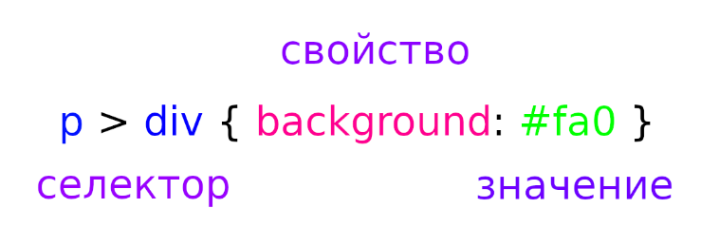
Идентификаторы - id
 |  | Недостаток! Может быть указан только для одного тэга, в одном месте на странице - является уникальным. | Указываются в css через решетку #
 |  | <body> <p id="first">Lorem, ipsum dolor.</p> </body> | #first { background:#ccc; }
Классы - class |  |  | 00 33 27
 |  | (hotkey - "class" + tab) | Указываются в css через точку .
 |  | <body> <h1 class="border">Lorem, ipsum dolor.</h1> <p class="border">Lorem, ipsum dolor.</p> </body> | .border { border: 1px solid black; }
 | Примеры: | class="nav__link" <a class="nav__link" href="…">Главная страница.</p>
Рекомендация 1: |  | Называть классы по тэгу, к которому они относятся: <form action="#"> <input class="form__input" type="text" placeholder="Введите вашу почту" ><br>

Типичные названия классов
Блоки | `https://tpverstak.ru/common-css-class-names/
 |  | page — корневой элемент страницы
 |  | header — шапка (страницы или элемента)
 |  | footer — подвал (страницы или элемента)
 |  | section — раздел контента (один из нескольких)
 |  | body — основная часть (страницы или элемента)
 |  | content — содержимое элемента
 |  | sidebar — боковая колонка (страницы или элемента)
 |  | aside — блок с дополнительной информацией
 |  | widget — виджет, например, в боковой колонке
Раскладка
 |  | wrapper, wrap — обёртка, обычно внешняя
 |  | inner — внутренняя обёртка
 |  | container, holder, box — контейнер
 |  | grid — раскладка (страницы или элемента) в виде сетки (обычно содержит в себе row и col)
 |  | row — контейнер в виде строки
 |  | col, column — контейнер в виде столбца
Текст
 |  | title (для h1), subject (для h2, h3), heading (для остальных), headline (для остальных), caption (для остальных) — заголовок
 |  | subtitle — подзаголовок
 |  | slogan — слоган
 |  | lead, tagline — лид-абзац в тексте
 |  | text — текстовый контент
 |  | desc — описание, вариант текстового контента
 |  | excerpt — отрывок текста, обычно используется перед ссылкой «Читать далее…»
 |  | copyright, copy — копирайт
Ссылки, кнопки
 |  | link — ссылка
 |  | button, btn — кнопка, например, для отправки формы
Списки
 |  | list, items — список
 |  | item — элемент списка
Изображения
 |  | image, img, picture, pic — картинка
 |  | icon — иконка
 |  | logo — логотип
 |  | userpic, avatar — юзерпик, маленькая картинка пользователя
 |  | thumbnail, thumb — миниатюра, уменьшенное изображение
Элементы управления
 |  | control — элемент управления, например, стрелки «Вперёд/назад» в фотогалерее, кнопки управления слайдером
 |  | dropdown — выпадающий список
 |  | search — поиск
 |  | slider, carousel — слайдер, интерактивный элемент с прокруткой содержимого
 |  | pagination — постраничная навигация
 |  | bullet — переключатели в пагинации
 |  | modal — модальное (диалоговое) окно
 |  | popup — всплывающее окно
 |  | tooltip, tip — всплывающие подсказки
 |  | preview — анонс, отрывок, например новости или поста, может состоять из заголовка, описания и картинки. Предполагается ссылка на полную версию
 |  | breadcrumbs — навигационная цепочка, «хлебные крошки»
Медиавыражения
 |  | phone, mobile — мобильные устройства
 |  | phablet — телефоны с большим экраном (6-7″)
 |  | tablet — планшеты
 |  | notebook, laptop — ноутбуки
 |  | desktop — настольные компьютеры
Размеры
 |  | tiny, xs — маленький, крохотный
 |  | small, sm — небольшой
 |  | medium, md — средний
 |  | big, large, lg — большой
 |  | huge, xl — огромный
 |  | narrow — узкий
 |  | wide — широкий
Состояния
 |  | active, current — активный элемент, например, текущий пункт меню
 |  | hidden — скрытый элемент
 |  | error — статус ошибки
 |  | warning — статус предупреждения
 |  | success — статус успешного выполнения задачи
 |  | pending — состояние ожидания, например, перед сменой статуса на error или success
Дополнительно
 |  | socials — блок иконок соцсетей
 |  | advertisement, adv, commercial, promo — рекламный блок (режутся Адблоком, не рекомендуется использовать такие классы для блоков с внутренней рекламой)
 |  | features, benefits — список основных особенностей товара, услуги
 |  | user, author — пользователь, автор записи или комментария
 |  | meta — блок с дополнительной информацией, например, блок тегов и даты в посте
 |  | cart, basket — корзина
 |  | more, all — ссылка на полную информацию

CSS Icons
Супер-важно!!! Всегда открывай страницу https://developer.mozilla.org/en-US/docs/Web/CSS/border-color при разработке фронта, чтобы правильно подобрать свойства css!

Урок 1 часть 1

 | Иконки для подключения: https://fontawesome.com/
 |  | 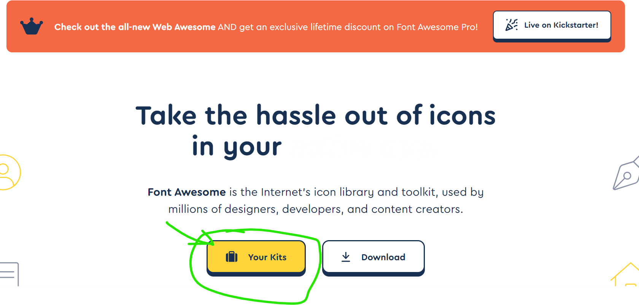 Шаг 1 | Пояснение! Данные иконки можно стилизоваться в css
 |  | 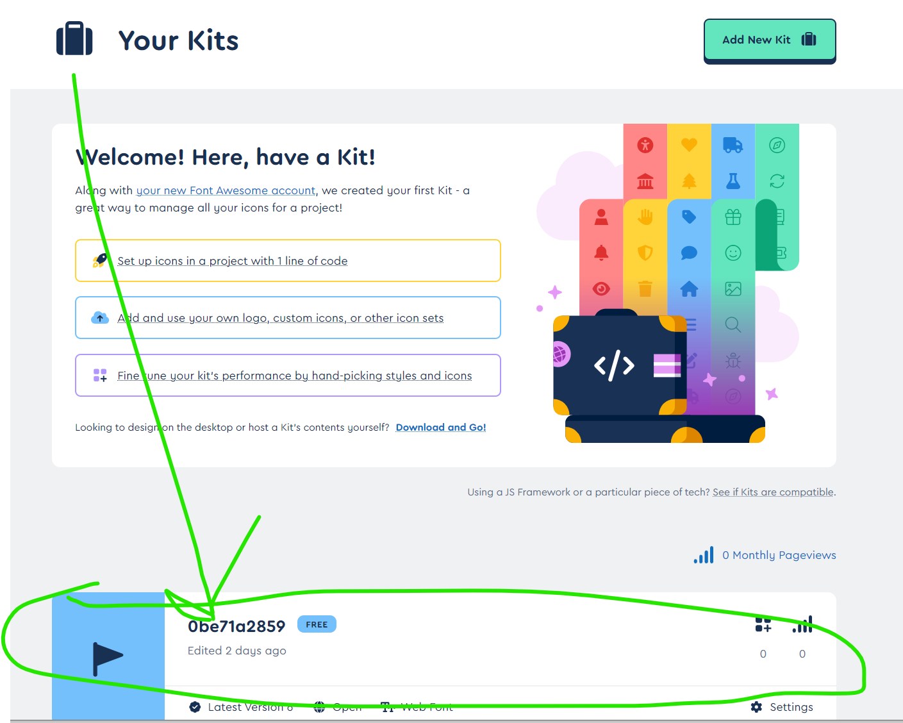 Шаг 2
 |  | 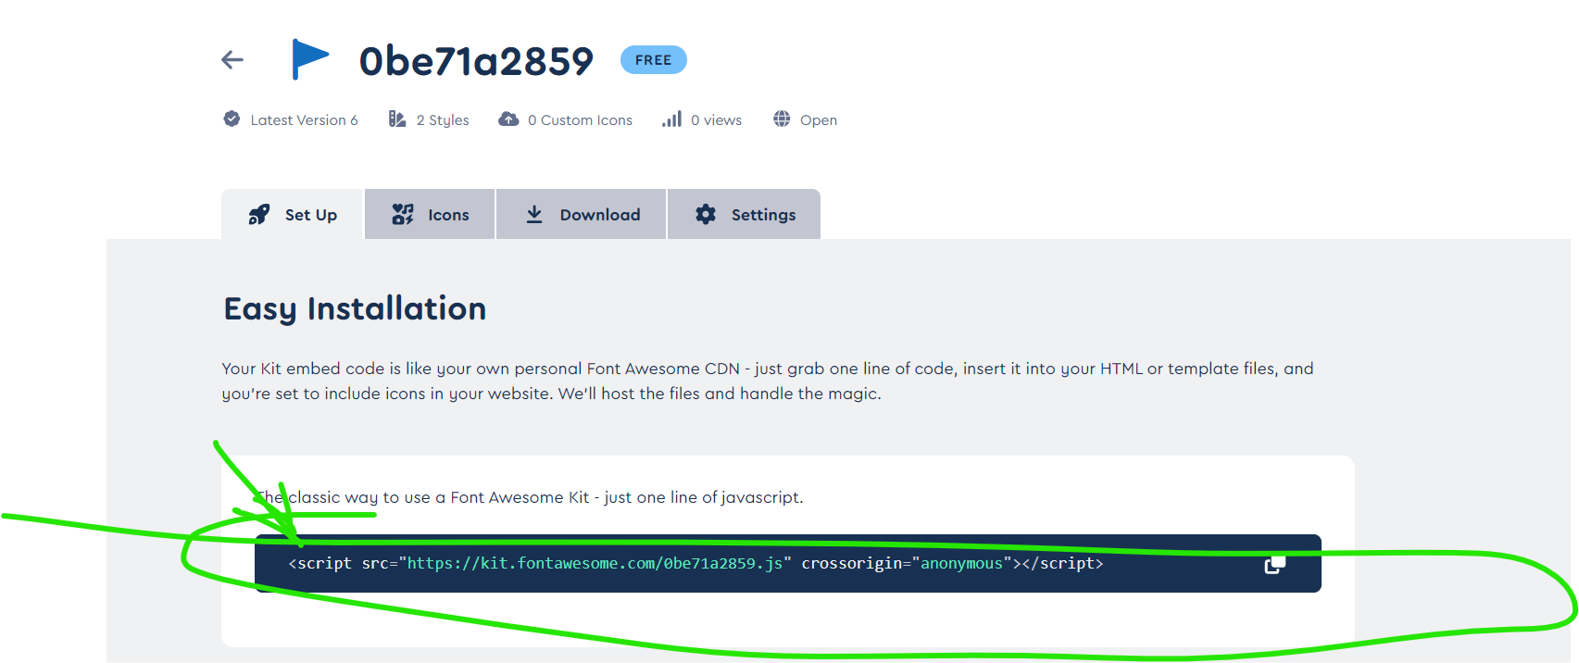 Шаг 3 Скопировать <script> в <head>. Разместить до тэга link, подключающего css
 |  | Шаг 4
 |  | Шаг 5 Копируем в необходимый тэг

